B)
Formato: Registro Federal de Contribuyentes de Trabajadores con Pagos Retroactivos con un Periodo Mayor a 45 días |  |  |  |  |  |  |  |  |  |  |  |  | ENTIDAD FEDERATIVA: Baja California
Fondo de Aportaciones para la Educación Tecnológica y de Adultos/Instituto Nacional para la Educación de los Adultos (FAETA/INEA) |  |  |  |  |  |  |  |  |  |  |  |  |  |  | 1er Trimestre 2019

RFC | CURP | Nombre | Clave Presupuestal |  |  |  |  |  |  | Clave de Centro de Trabajo | Fecha de emisión de pago | Motivo del Pago Retroactivo | Periodo pagado |  | Días transcurridos para el pago | Percepciones pagadas en el periodo reportado *
 |  |  | Partida Presupuestal | Código de Pago | Clave de Unidad | Clave de Sub Unidad | Clave de Categoría | Horas Semana Mes | Número de Plaza |  |  |  | Desde | Hasta

NO APLICA

Total Personas : |  |  |  |  |  |  |  |  | Total Plazas : |  |  |  |  | Total Percepciones Pagadas:

*Total de Percepciones reportadas por la Entidad Federativa como pagadas en el periodo
Fuente : Información proporcionada por las Entidades Federativas

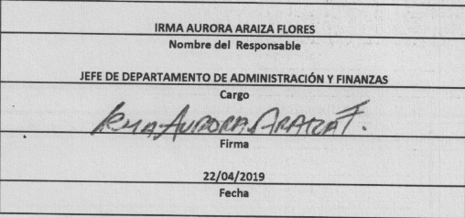

 |  |  |  |  |  |  |  |  |  | NOTA:
 |  |  |  |  |  |  |  |  |  | En este período no se registraron Pagos Retroactivos Mayores a 45 días.

